关系图
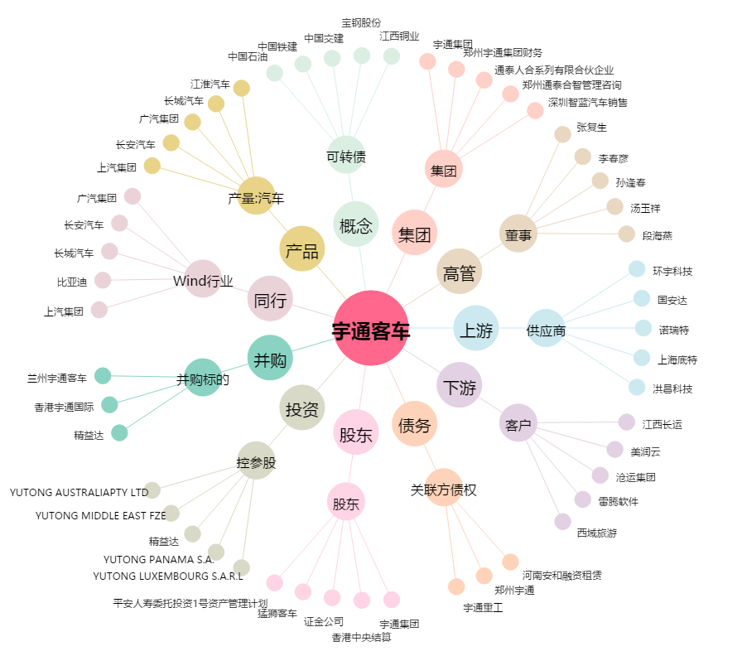
宇通客车[600066.SH] - 关系概览图

